상품제안서
주문제작｜골프타올｜릴타올｜골프공수건｜30 * 30｜VIP용 | 상품코드: F26389

 |  |  |  |  |  |  | 02-412-0044 | www.easy1.co.kr
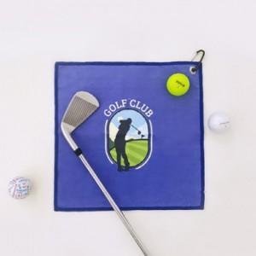

【상세/제작정보】 | *. 주문제작제품입니다. *. 제작관련문의는 별도 문의부탁드립니다.

【인쇄/포장옵션】 | 기타 / OPP(비닐)

【공급단가】 | 수량 | 500~ | 1,000~ | 3,000~ | 5,000~ | 10,000~
*VAT별도 | 단가 | 5,120원 | 5,040원 | 4,920원 | 4,790원 | 4,710원

【상품 URL】 | https://dev.easy1.co.kr:443/src/goods_detail.php?gdno=26389

